Накладная-№3
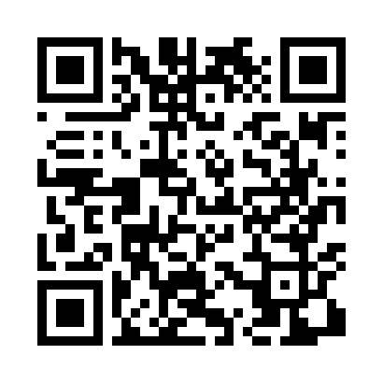
Номер товарно-транспортной накладной: |  |  | Торговый представитель: Amriyev Muhammad
Поставщик: Toshkent falcon fly 2 |  |  | Телефон торгового представителя: +998972880505
Дата отгрузки: 26.11.2025 |  |  | Контрагент: """" Klient
Дата консигнации: |  |  | Адрес:
Доставщик: |  |  | Телефон:
Телефон доставщика:
Время заказа: 26.11.2025 15:15:49
№ | Штрих-код | Название товаров (работ,услуг) | Количество | Количество в кейсе | Цена | Сумма
 |  |  | 7 |  |  | 33.63
1 | 6920240023321 | Ҳаммом учун коврик 60*90CM XP-23-32 | 1 | 1 шт. | 8.60 | 8.60
2 | 6920240023277 | Коврики напольные для ванной комнаты 50*80CM XP-23-27 | 2 | 2 шт. | 3.80 | 7.60
3 | 6920240023857 | Коврики напольные для ванной комнаты 58*88 XP -23-85 | 1 | 1 шт. | 3 | 3
4 | 6926548140357 | Кийимлар ҳамда ўйинчоқлар учун йиғиладиган ор ганайзер 57x41 см DB-140-35 | 1 | 1 шт. | 4.40 | 4.40
5 | 6923000015093 | Лопатка из пластмассы M7014 RPET23.11.4 DB-15 -105 | 1 | 1 шт. | 0.83 | 0.83
6 | 6920240023284 | Коврики напольные для ванной комнаты 80*120CM В большой каропке 30 шт XP-23-28 | 1 | 1 шт. | 9.20 | 9.20
Итого: 33.63$|->UZS: 420,375.00

